Развернутая форма проверки ГВЭ
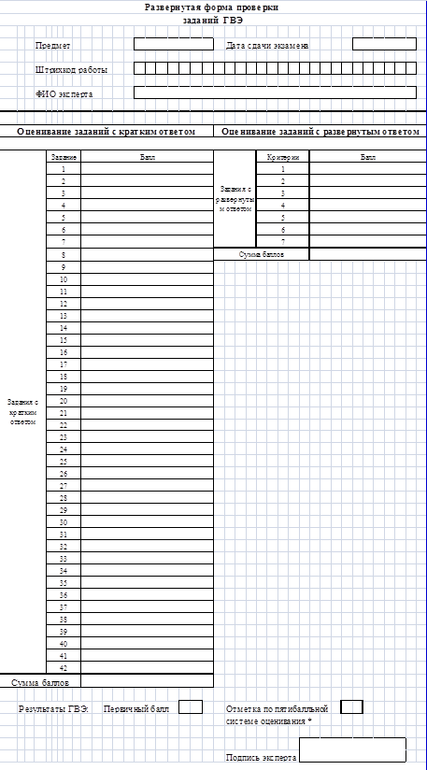

2-РЦОИ

Форма 2-РЦОИ
Бланк-копия

